CarteraAudaz
CARTERA AUDAZ

Objetivo |  |  | Riesgos
El objetivo es maximizar la rentabilidad posicionandonos a largo plazo en las principales compañias que lideran la nueva revolucion tecnologica, aunque sin descuidar la diversificacion por sectores y regiones. Tambien buscamos aprovechar momentum en ciertas acciones. |  |  | Esta cartera está destinada a inversores con un perfil sofisticado y avesado, con conocimientos amplios sobre este tipo de instrumentos y su volatilidad. Es importante entender que el mercado accionario puede presentar caidas que no todos estan dispuestos a tolerar.

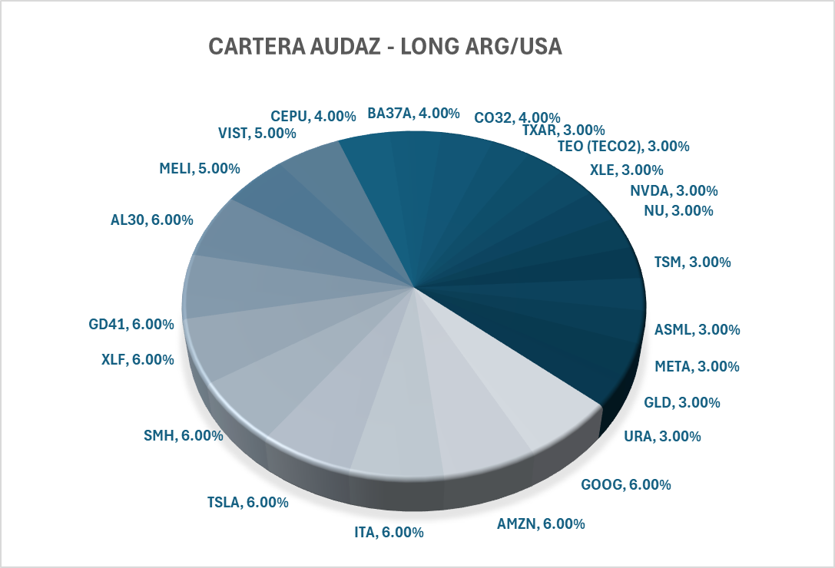
PORTFOLIO AUDAZ
Equity Internacional | 60% | Denominacion
GOOG | 6.00%
AMZN | 6.00%
ITA | 6.00%
TSLA | 6.00%
SMH | 6.00%
XLF | 6.00%
XLE | 3.00%
NVDA | 3.00%
NU | 3.00%
TSM | 3.00%
ASML | 3.00%
META | 3.00%
GLD | 3.00%
URA | 3.00%
Equity Local | 20% | Denominacion
MELI | 5.00%
VIST | 5.00%
CEPU | 4.00%
TXAR | 3.00%
TEO (TECO2) | 3.00%
Renta Fija Soberana y Sub | 20% | Denominacion
GD41 | 6.00% | BONOS GLOBALES DE LA REPUBLICA ARGENTINA AMORTIZABLES EN USD STEP UP 2041
AL30 | 6.00% | BONOS DE LA REPUBLICA ARGENTINA EN USD STEP UP 2030
BA37A | 4.00% | Bonos A Provincia de Buenos Aires - Dolares
CO32 | 4.00% | Titulos de Deuda de la Provincia de Cordoba - Vto 02/07/2032

PONDERACION POR CLASE DE INSTRUMENTO
INSTRUMENTOS | PONDERACION
CEDEARS/ETF/ACCIONES EXT | 60%
ACCIONES LOCALES | 20%
TITULOS PUBLICOS SUB Y SOB | 20%

RENDIMIENTO | MEP
TIR | 9.96%
DURATION | 4.2

CarteraModerada
CARTERA MODERADA

Objetivo |  |  |  | Riesgos
El objetivo es obtener la mayor rentabilidad posible en USD a traves de instrumentos de renta fija locales de buena calidad crediticia. Ademas, para clientes con mayor apetito al riesgo, que busquen apreciacion del capital a largo plazo, un cuarto de la cartera esta enfocada en ETF accionarios que repliquen indices y regiones. |  |  |  | Distintos tipos de inversores pueden considerarse moderados, con lo cual se deberá analizar en detalle el grado de riesgo que cada uno esta dispuesto a asumir. Cuanto mas riesgo asuma el inversor mayor la ponderacion en renta variable y titulos publicos locales, mientras que en clientes aversos al riesgo, recomendamos no incluir renta variable y titulos publicos o bien reducirlo al minimo

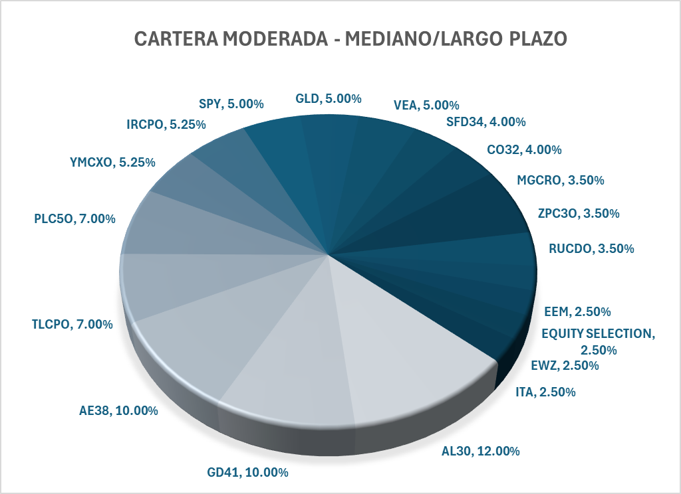
ACTIVO
SOBERANOS/BOPREALES | 40% | TIR | DUR
AL30 | 12.0% | 10.10% | 1.95
GD41 | 10.0% | 9.60% | 6.05
AE38 | 10.0% | 10.20% | 4.76
SFD34 | 4.0% | 8.00% | 5.45
CO32 | 4.0% | 7.90% | 4.25
RENTA FIJA CORPORATIVA | 35% | TIR | DUR
TLCPO | 7.0% | 7.90% | 5.06
PLC5O | 7.0% | 7.70% | 4.25
YMCXO | 5.3% | 7.40% | 3.97
IRCPO | 5.3% | 7.50% | 5.87
MGCRO | 3.5% | 7.60% | 7.62
ZPC3O | 3.5% | 8.60% | 1.50
RUCDO | 3.5% | 9.90% | 3.45
RENTA VARIABLE | 25.0%
SPY | 5.0%
GLD | 5.0%
VEA | 5.0%
EEM | 2.5%
EQUITY SELECTION | 2.5% | FCI BALANZ EQUITY SELECTION
EWZ | 2.5%

PONDERACION POR CLASE DE INSTRUMENTO
INSTRUMENTOS | PONDERACION
SOBERANOS Y SUB | 40.0%
ON | 35.0%
RENTA VARIABLE | 25.0%

RENDIMIENTO | MEP
TIR | 8.82%
DURATION | 4.42

IndicesFlujos
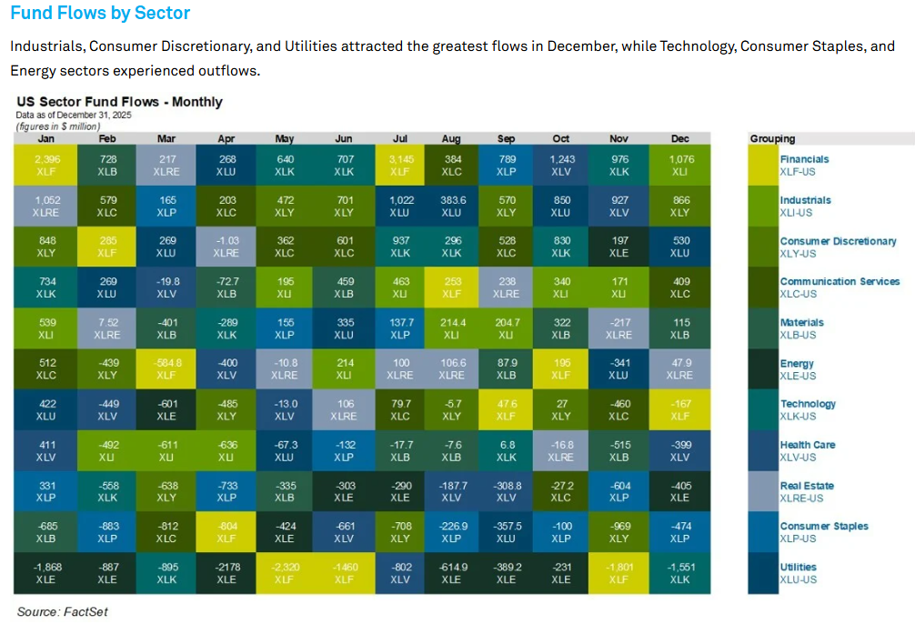
Sectores, indices, regiones, commodities y estrategias

SECTOR | TICKER | PRICE | CHANGE% | MTD | YTD | 2024 | 2022 | 2020
TECNOLOGIA | XLK | 144.21 | -1.58% | 1.47% | 1.47% | 53.79% | 73.15% | 236.14%
SERVICIOS FINANCIEROS | XLF | 55.96 | 0.62% | 2.03% | 2.03% | 53.05% | 43.10% | 81.55%
SERVICIOS DE COMUNICACIONES | XLC | 117.47 | 0.32% | 0.30% | 0.30% | 66.30% | 52.00% | 120.58%
SALUD | XLV | 158.47 | -0.75% | 2.21% | 2.21% | 19.92% | 12.30% | 55.33%
CONSUMO DISCRECIONAL | XLY | 122.80 | 1.57% | 4.08% | 4.08% | 41.37% | 25.26% | 107.17%
ENERGIAS | XLE | 46.59 | 3.22% | 4.36% | 4.36% | 18.87% | 92.45% | 99.10%
CONSUMO BASICO | XLP | 78.46 | 2.39% | 1.89% | 1.89% | 16.05% | 2.64% | 25.67%
SECTOR INMOBILIARIO | XLRE.K | 40.48 | 0.83% | 0.76% | 0.76% | 8.68% | -21.53% | 5.14%
INDUSTRIALES | XLI | 160.15 | 0.74% | 4.44% | 4.44% | 46.22% | 53.12% | 98.86%
SERVICIOS PUBLICOS | XLU | 42.01 | 0.32% | -0.11% | -0.11% | 42.87% | 34.02% | 57.96%
MATERIALES BASICOS | XLB | 47.50 | 1.75% | 6.28% | 6.28% | 17.02% | 46.33% | 76.30%

INDICES | TICKER | PRICE | CHANGE% | MTD | YTD | 2024 | 2022 | 2020
S&P 500 | SPY | 689.57 | 0.00% | 1.86% | 1.86% | 49.75% | 46.24% | 115.80%
NASDAQ 100 | QQQ.O | 620.38 | -0.58% | 2.04% | 2.04% | 54.75% | 57.55% | 194.83%
DOW JONES | DIA | 492.75 | 0.57% | 3.04% | 3.04% | 35.72% | 36.30% | 74.04%
RUSSELL 2000 | IWM | 258.30 | 1.10% | 6.01% | 6.01% | 33.02% | 17.31% | 57.51%
MICRO-CAPS | IWC | 165.14 | 0.64% | 5.67% | 5.67% | 47.03% | 24.53% | 78.64%

REGIONES | TICKER | PRICE | CHANGE% | MTD | YTD | 2024 | 2022 | 2020
MSCI WORLD | ACWI.N | 143.86 | 0.03% | 2.40% | 2.40% | 47.22% | 45.64% | 101.05%
EMERGING MARKET | EEM | 56.88 | 0.05% | 4.45% | 4.45% | 49.01% | 16.98% | 27.36%
MSCI BRAZIL | EWZ | 32.89 | 0.57% | 4.50% | 4.50% | 8.21% | 18.28% | -30.03%
GLOBAL X FUNDS ARGENTINA | ARGT.K | 94.01 | 2.46% | 2.41% | 2.41% | 86.67% | 199.57% | 208.15%
S&P MERVAL | .MERV | 2015.60 | 2.02% | -3.72% | -3.72% | 75.26% | 158.45% | 196.67%
ISHARES EUROPE | IEUR.K | 72.31 | 0.10% | 2.50% | 2.50% | 41.03% | 25.09% | 41.88%
FTSE CHINA | FXI | 39.39 | 0.27% | 2.83% | 2.83% | 71.05% | 7.64% | -15.19%
DEVELOPED MARKETS | VEA | 63.96 | 0.12% | 3.36% | 3.36% | 44.09% | 26.45% | 46.54%
MSCI JAPAN | EWJ | 82.89 | -0.04% | 4.84% | 4.84% | 41.22% | 34.72% | 57.77%

COMMODITIES | TICKER | PRICE | CHANGE% | MTD | YTD | 2024 | 2022 | 2020
ORO | GLD | 411.39 | 0.53% | 4.37% | 4.37% | 116.36% | 141.94% | 189.44%
PLATA | SLV | 69.64 | -1.86% | 12.49% | 12.49% | 232.71% | 236.89% | 332.88%
URANIO | URA | 49.51 | -0.65% | 17.81% | 17.81% | 95.80% | 120.21% | 354.33%
COBRE | COPX.N | 75.50 | -0.53% | 8.71% | 8.71% | 117.88% | 111.45% | 284.08%
LITIO | LIT | 67.96 | -1.50% | 5.16% | 5.16% | 36.01% | -19.22% | 149.49%
PETROLEO BRENT | BNO | 29.26 | 4.39% | 4.41% | 4.41% | 8.28% | 41.42% | 40.28%
GAS NATURAL | UNG | 11.27 | -4.37% | -13.54% | -13.54% | -47.73% | -15.13% | -37.28%
SOJA | SOYB.K | 22.15 | -0.14% | 1.30% | 1.30% | -18.01% | -2.66% | 40.07%
TRIGO | WEAT.N | 20.37 | 0.27% | 1.95% | 1.95% | -31.79% | -44.90% | -33.68%
MAIZ | CORN.N | 17.94 | 0.17% | 1.24% | 1.24% | -16.78% | -16.67% | 21.28%
TIERRAS RARAS | REMX.N | 82.68 | -2.74% | 14.50% | 14.50% | 43.58% | -21.52% | 132.59%

US FACTOR | TICKER | PRICE | CHANGE% | MTD | YTD | 2024 | 2022 | 2020
VALUE | IUSV.N | 104.71 | 0.98% | 2.81% | 2.81% | 29.35% | 49.07% | 89.57%
GROWTH | IUSG.N | 168.82 | -0.85% | 1.23% | 1.23% | 67.96% | 50.38% | 164.48%
MOMENTUM | MTUM.N | 253.36 | -1.21% | 2.71% | 2.71% | 66.71% | 48.32% | 118.35%
QUALITY | QUAL.N | 202.47 | 0.26% | 2.88% | 2.88% | 41.73% | 47.01% | 118.42%
LOW VOLATILITY | USMV.N | 94.50 | 0.33% | 0.69% | 0.69% | 25.46% | 24.85% | 59.40%
HIGH DIVIDEND YIELD | VYM.N | 146.41 | 0.90% | 2.72% | 2.72% | 39.42% | 46.96% | 87.58%
DIVIDEND GROWTH | DGRO.N | 70.64 | 0.90% | 2.43% | 2.43% | 38.21% | 40.59% | 94.98%
EQUAL WEIGHT | RSP.N | 196.51 | 0.88% | 3.33% | 3.33% | 29.62% | 29.74% | 89.14%

CarteraConservadora
CARTERA CONSERVADORA

Objetivo |  |  |  | Riesgos
El objetivo es obtener una renta en USD priorizando la calidad crediticia de los instrumentos seleccionados, sin exposicion al sector publico nacional y diversificando entre empresas de distintos rubros asi como en FCI administrados por Balanz. |  |  |  | Este tipo de cartera busca minimizar el riesgo crediticio al optar en su mayoria por creditos AAA/AA+, tambien se reduce la volatilidad al eliminar renta variable y renta fija soberana, e incorporando FCI Global para una mayor exposicion al mercado de deuda americano.

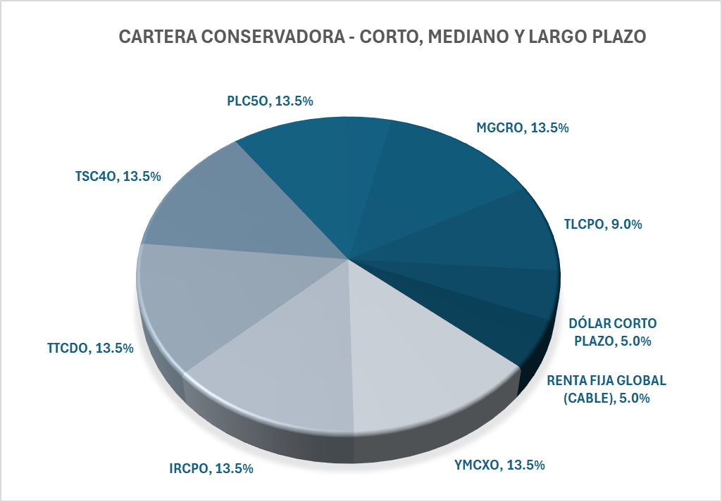
ACTIVO
RENTA FIJA CORPORATIVA | 90% | TIR | DUR
YMCXO | 13.5% | 7.40% | 3.97
IRCPO | 13.5% | 7.50% | 5.87
TTCDO | 13.5% | 7.10% | 3.94
TSC4O | 13.5% | 7.60% | 6.78
PLC5O | 13.5% | 7.70% | 4.25
MGCRO | 13.5% | 7.60% | 7.62
TLCPO | 9.0% | 7.90% | 5.06
FCI | 10% | TIR | DUR
DÓLAR CORTO PLAZO | 5.0% | 5.40% | 0.80
RENTA FIJA GLOBAL (CABLE) | 5.0% | 4.00% | 2.67

RENDIMIENTO | MEP
TIR | 7.2%
DURATION | 5.0

PONDERACION POR CLASE DE INSTRUMENTO
INSTRUMENTOS | PONDERACION
OBLIGACIONES NEGOCIABLES | 90.0%
FCI | 10.0%

